Hoja1
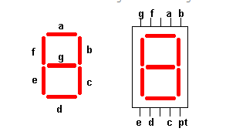
ejemplo:
A | B | S |  | 1 | ENCENDIDO
0 | 0 | 0 |  | 0 | APAGADO
0 | 1 | 1
1 | 0 | 1
1 | 1 | 0

C1 | C2 | a | b | c | d | e | f | g | letra
0 | 0 | 1 | 0 | 1 | 1 | 1 | 1 | 0 | C
0 | 1 | 0 | 1 | 1 | 0 | 0 | 1 | 1 | 4
1 | 0 | 0 | 0 | 0 | 0 | 0 | 0 | 0 | X
1 | 1 | 0 | 0 | 0 | 0 | 0 | 0 | 0 | x

c1\c2 | 0 | 1 |  | c1\c2 | 0 | 1 |  | c1\c2 | 0 | 1
0 | 1 | 0 |  | 0 | 0 | 1 |  | 0 | 1 | 1
1 | 0 | 0 |  | 1 | 0 | 0 |  | 1 | 0 | 0
a= |  |  |  | b |  |  |  | c =

c1\c2 | 0 | 1 |  | c1\c2 | 0 | 1 |  | c1\c2 | 0 | 1
0 | 1 | 0 |  | 0 | 1 | 0 |  | 0 | 1 | 1
1 | 0 | 0 |  | 1 | 0 | 0 |  | 1 | 0 | 0
d= |  |  |  | e= |  |  |  | f=

c1\c2 | 0 | 1 |  |  |  |  |  | 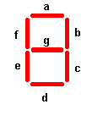
0 | 0 | 1
1 | 0 | 0
g=

 |  | c1 | c2

 |  |  |  |  |  |  | A

 |  |  |  |  |  |  | B

 |  |  |  |  |  |  | C

 |  |  |  |  |  |  | D

 | entrada E |  |  |  |  |  | E

 |  |  |  |  |  |  | F

 |  |  | ENCENDIDO
 |  |  | APAGADO

